全隊
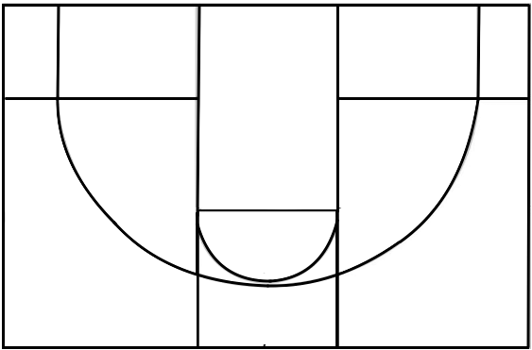

0% |  | 0% |  | 0% |  | 0%
0/0 |  | 0/0 |  | 0/0 |  | 0/0

 |  |  | 0%
 |  |  | 0/0

 |  | 0% |  | 0%
 |  | 0/0 |  | 0/0

 |  |  | 0%
 |  |  | 0/0

 | 0% |  |  |  | 0%
 | 0/0 |  |  |  | 0/0

 |  |  | 0%
 |  |  | 0/0

